F-MZGAL-RCO-MT-43
 | DIRECCIÓN GENERAL DE DESARROLLO CARRETERO
 | DIRECCIÓN GENERAL ADJUNTA DE SUPERVISIÓN FÍSICA DE AUTOPISTAS
 | SEGUIMIENTO DE LOS PROGRAMAS DE CONSERVACIÓN EN AUTOPISTAS Y PUENTES DE CUOTA

 | GRAFICA DE PROGRAMA Y AVANCE DE OBRA
Autopista : | Tramo libre El Desperdicio - Lagos de Moreno
Tramo : | Tramo libre El Desperdicio - Lagos de Moreno |  | PROGRAMA: | OBRA DE CONSERVACIÓN | 0
Tramo : | Tramo libre El Desperdicio - Lagos de Moreno
Administrador : | Red de Carreteras de Occidente, S.A.B. de C.V. |  |  |  | 0
 | REAL | PROGRAMADO
ENE | $-
FEB | $-
MAR | $-
ABR | $-
MAY | $-
JUN | $-
JUL | $-
AGO | $-
SEP | $-
OCT | $-
NOV
DIC

MES | REAL | PROGRAMADO
ENE | $-
FEB | $-
MAR | $-
ABR | $-
MAY | $-
JUN | $-
JUL | $-
AGO | $-
SEP | $-
OCT | $-
NOV
DIC

F-MZGAL-RCO-MT-44
 | DIRECCIÓN GENERAL DE DESARROLLO CARRETERO
 | DIRECCIÓN GENERAL ADJUNTA DE SUPERVISIÓN FÍSICA DE AUTOPISTAS
SISTEMA DE SEGUIMIENTO DE LOS PROGRAMAS DE CONSERVACIÓN EN AUTOPISTAS Y PUENTES DE CUOTA
 | LARGUILLO DEL PROGRAMA DE CONSERVACIÓN MAYOR O PREVENTIVA Y CORRECTIVA AÑO

Autopista : | Tramo libre El Desperdicio - Lagos de Moreno
Tramo : | Tramo libre El Desperdicio - Lagos de Moreno |  |  |  |  |  |  |  |  |  |  |  |  | PROGRAMA: |  | CONSERVACIÓN
Cadenamiento: | del Km 118+500 al Km 146+000 |  |  |  |  |  |  |  |  |  |  |  |  |  |  |  |  |  |  |  | NO
Origen: | Km 118+500 Jalisco
SAN JUAN DE LOS LAGOS
GUADALAJARA
Red de Carreteras de Occidente, S.A..B. de C.V.
NO
CADENAMIENTO
 |  | 118500 | 119500 | 120500 | 121500 | 122500 | 123500 | 124500 | 125500 | 126500 | 127500 | 128500 | 129500 | 130500 | 131500 | 132500 | 133500 | 134500 | 135500 | 136500 | 137500 | 138500 | 139500 | 140500 | 141500 | 142500 | 143500 | 144500 | 145500 | 146500

C O N C E P T O | SENTIDO

Carpeta asfaltica | S-1 Cuerpo A
de espesor variable | S-2 Cuerpo B

Bacheo profundo aislado | S-1 Cuerpo A
 | S-2 Cuerpo B

BACHEO SUPERFICIAL AISLADO | S-1 Cuerpo A
 | S-2 Cuerpo B

Slurry Seal | S-1 Cuerpo A
 | S-2 Cuerpo B

PINTURA DE RAYAS | S-1 Cuerpo A
 | S-2 Cuerpo B

Reposición de defensa metálica | S-1 Cuerpo A
dos crestas en tramos aislados | S-2 Cuerpo B

Señalamiento Vertical | S-1 Cuerpo A
Señalamiento Vertical | S-2 Cuerpo B

Sum y Colocacion de Malla Ciclon | PIV/PSV

SUMINISTRO DE VIALETAS | S-1 Cuerpo A
 | S-2 Cuerpo B

Reconstruccion de Cunetas y Contracunetas | S-1 Cuerpo A
 | S-2 Centro
 | S-3 Cuerpo B

Elevacion de defensa metalica | S-1 Cuerpo A
 | S-2 Cuerpo B

Conformación y Rehabilitación | S-1 Cuerpo A
del Derecho de Via | S-2 Cuerpo B

Drenaje y subdrenaje | S-1 Cuerpo A
 | S-2 Cuerpo B
 |  |  | DREN FRANCES |  |  |  |  |  |  |  |  |  |  |  |  |  |  |  |  | COLOCACION DE VIALETAS |  |  |  |  |  |  |  |  |  |  | Reposición de defensa metálica dos crestas en tramos aislados
 |  |  | PINTURA DE RAYAS |  |  |  |  |  |  |  |  |  |  |  |  |  |  |  |  | CUNETAS |  |  |  |  |  |  |  |  |  |  | Elevacion de defensa metalica
 |  |  | ROLODREN |  |  |  |  |  |  |  |  |  |  |  |  |  |  |  |  | SUBDRENAJE CON GEOMEMBRANA |  |  |  |  |  |  |  |  |  |  | Conformación y Rehabilitación del Derecho de Via
SIMBOLOGIA
 |  |  | BACHEO SUPERFICIAL AISLADO |  |  |  |  |  |  |  |  |  |  |  |  |  |  |  |  | SEÑALAMIENTO VERTICAL

 | Entronque

 | Plaza de Cobro

 | Entronque y Plaza de Cobro

 | Limite de Estados

F-MZGAL-RCO-MT-45
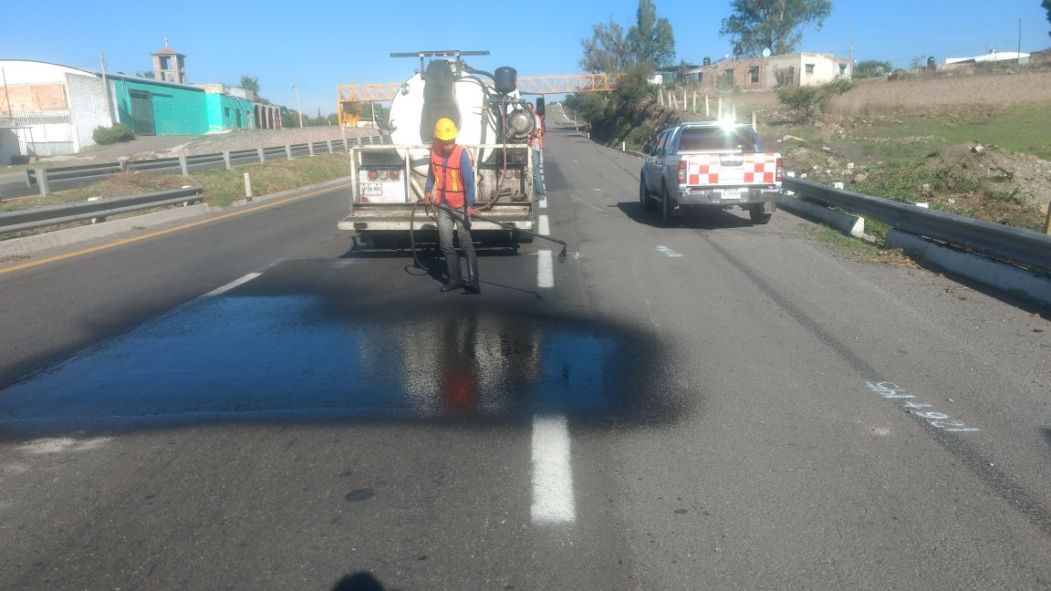
 | DIRECCIÓN GENERAL DE DESARROLLO CARRETERO
 | DIRECCIÓN GENERAL ADJUNTA DE SUPERVISIÓN FÍSICA DE AUTOPISTAS
 | SISTEMA DE SEGUIMIENTO DE LOS PROGRAMAS DE CONSERVACIÓN EN AUTOPISTAS Y PUENTES DE CUOTA
 | REPORTE FOTOGRÁFICO

Autopista : | Tramo libre El Desperdicio - Lagos de Moreno
Tramo : | Tramo libre El Desperdicio - Lagos de Moreno |  | PROGRAMA: | OBRA DE CONSERVACIÓN
Tramo : | Tramo libre El Desperdicio - Lagos de Moreno
Longitud : | 27.5 | km |  |  | 0
Administrador : | Red de Carreteras de Occidente, S.A.B. de C.V. |  |  |  | 0
Informe fotográfico

Construcción de subdrenaje tipo francés con geomembrana km 439 al 437
Construcción de subdrenaje tipo francés con geomembrana km 439 al 437

Construcción de subdrenaje tipo francés con geomembrana km 439 al 437
Construcción de subdrenaje tipo francés con geomembrana km 439 al 437

Construcción de subdrenaje tipo francés con geomembrana km 439 al 437
Construcción de subdrenaje tipo francés con geomembrana km 439 al 437

Construcción de subdrenaje tipo francés con geomembrana km 439 al 437
Construcción de subdrenaje tipo francés con geomembrana km 439 al 437

Construcción de subdrenaje tipo francés con geomembrana km 439 al 437
Construcción de subdrenaje tipo francés con geomembrana km 439 al 437

Construcción de subdrenaje tipo francés con geomembrana km 439 al 437
Construcción de subdrenaje tipo francés con geomembrana km 439 al 437

